Sheet1
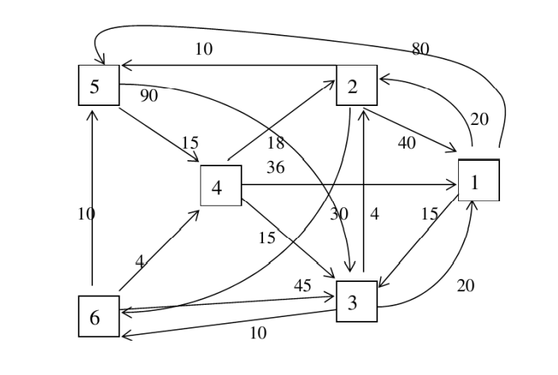

Bước lặp | Đường đi ngắn nhất từ đỉnh 2 | Đến đỉnh | Chiều dài của đường đi ngắn nhất từ s =2
 |  |  | 1 | 2 | 3 | 4 | 5 | 6
1 | 2>5 | 5 | 40 |  |  |  | 10 | 30
2 | 2>5>4 | 4 |  |  | 100 | 25
3 | 2>1 | 1 | 40 |  | 40
4 | 2>5>4>3 | 3 |  |  | 40
5 | 2>6 | 6 |  |  |  |  |  | 30

Bước lặp | Đường đi ngắn nhất từ đỉnh 3 | Đến đỉnh | Chiều dài của đường đi ngắn nhất từ s =3
 |  |  | 1 | 2 | 3 | 4 | 5 | 6
1 | 3>2 | 2 | 20 | 4 |  |  |  | 10
2 | 3>6 | 6 | 20 |  |  |  | 14 | 10
3 | 3>6>4 | 4 |  |  |  | 14 | 14
4 | 3>1 | 1 | 20
5 | 3>2>5 |  |  |  |  |  | 14

Bước lặp | Đường đi ngắn nhất từ đỉnh 4 | Đến đỉnh | Chiều dài của đường đi ngắn nhất từ s =4
 |  |  | 1 | 2 | 3 | 4 | 5 | 6
1 | 4>3 | 3 | 36 | 18 | 15
2 | 4>2 | 2 | 35 | 18 |  |  |  | 25
3 | 4>3>6 | 6 | 35 |  |  |  | 28 | 25
4 | 4>2>5 | 5 |  |  |  |  | 28
5 | 4>3>1 | 1 | 35

